상품제안서
송월 아날도바시니 블록패턴 스포츠타월 | 상품코드: F28466

 |  |  |  |  |  |  | 02-412-0044 | www.easy1.co.kr
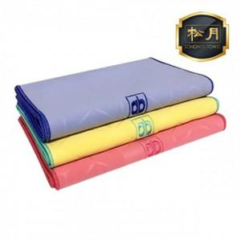

【상세/제작정보】 | 기본수량 미만 인쇄시 비용 추가. 인쇄및 포장 문의. 자수 20자이내 600원. 20자이상 700원.

【인쇄/포장옵션】 | 실크, 자수, 전사 / 포장지포장

【공급단가】 | 수량 | 100~ | 300~ | 500~ | 1,000~ | 3,000~
*VAT별도 | 단가 | 2,840원 | 2,790원 | 2,720원 | 2,670원 | 2,600원

【상품 URL】 | https://easy1.co.kr:443/src/goods_detail.php?gdno=28466

